Sheet1
U/V | 0.057 | 0.356 | 0.652 | 0.946 | 1.253 | 1.550 | 1.647 | 1.753 | 1.851
I/mA | 0.094 | 0.321 | 0.546 | 0.769 | 1.002 | 1.226 | 1.300 | 1.360 | 1.405
U/V | 1.952 | 2.047 | 2.160 | 2.451 | 2.748 | 3.052 | 3.347 | 3.652 | 3.951
I/mA | 1.445 | 1.490 | 1.531 | 1.649 | 1.770 | 1.894 | 2.015 | 2.139 | 2.261
U/V | 4.250 | 4.554 | 4.849 | 5.150 | 5.454 | 5.746 | 6.050 | 6.347 | 6.649
I/mA | 2.383 | 2.507 | 2.627 | 2.751 | 2.874 | 2.994 | 3.118 | 3.239 | 3.363
U/V | 6.952 | 7.252 | 7.554 | 7.850 | 8.153 | 8.452 | 8.753 | 9.048 | 9.347
I/mA | 3.486 | 3.609 | 3.732 | 3.852 | 3.977 | 4.100 | 4.222 | 4.343 | 4.465
U/V | 9.651 | 9.952 | 10.048 | 10.151 | 10.248 | 10.353 | 10.450 | 10.550 | 10.652
I/mA | 4.588 | 4.712 | 4.751 | 4.793 | 4.812 | 4.561 | 4.329 | 4.090 | 3.846
U/V | 10.750 | 10.850 | 11.151 | 11.450 | 11.752 | 12.050 | 12.150 | 12.221
I/mA | 3.608 | 3.371 | 2.656 | 1.941 | 1.225 | 0.516 | 0.281 | 0.110

 | 单倍周期 | 2倍周期 | 4倍周期 | 单吸引子 | 3倍周期 | 双吸引子
R0/kΩ | 1.6712 | 1.6600 | 1.6544 | 1.6423 | 1.6396 | 1.4269
UC1周期/ms | 0.400 | 0.806 | 1.616 | 无 | 1.204 | 无

 | 单倍周期 | 2倍周期
李萨如图 | 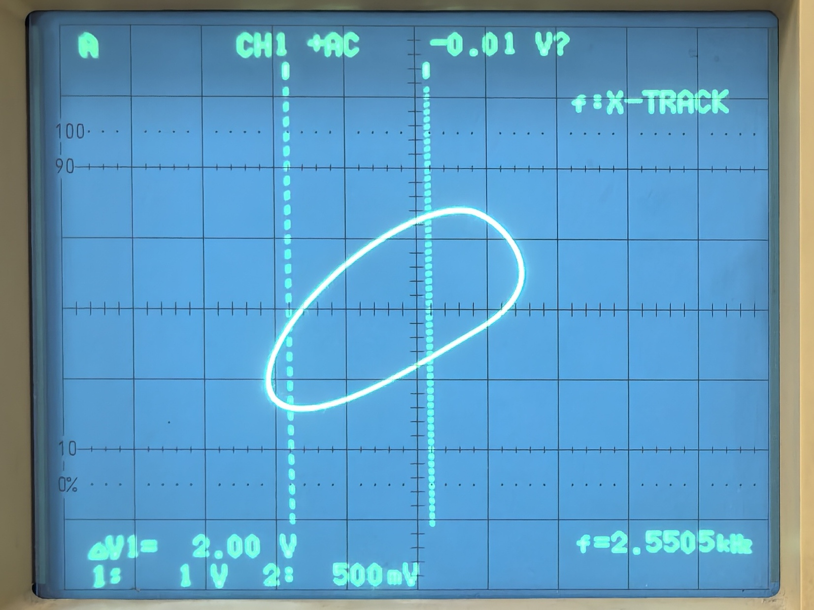 | 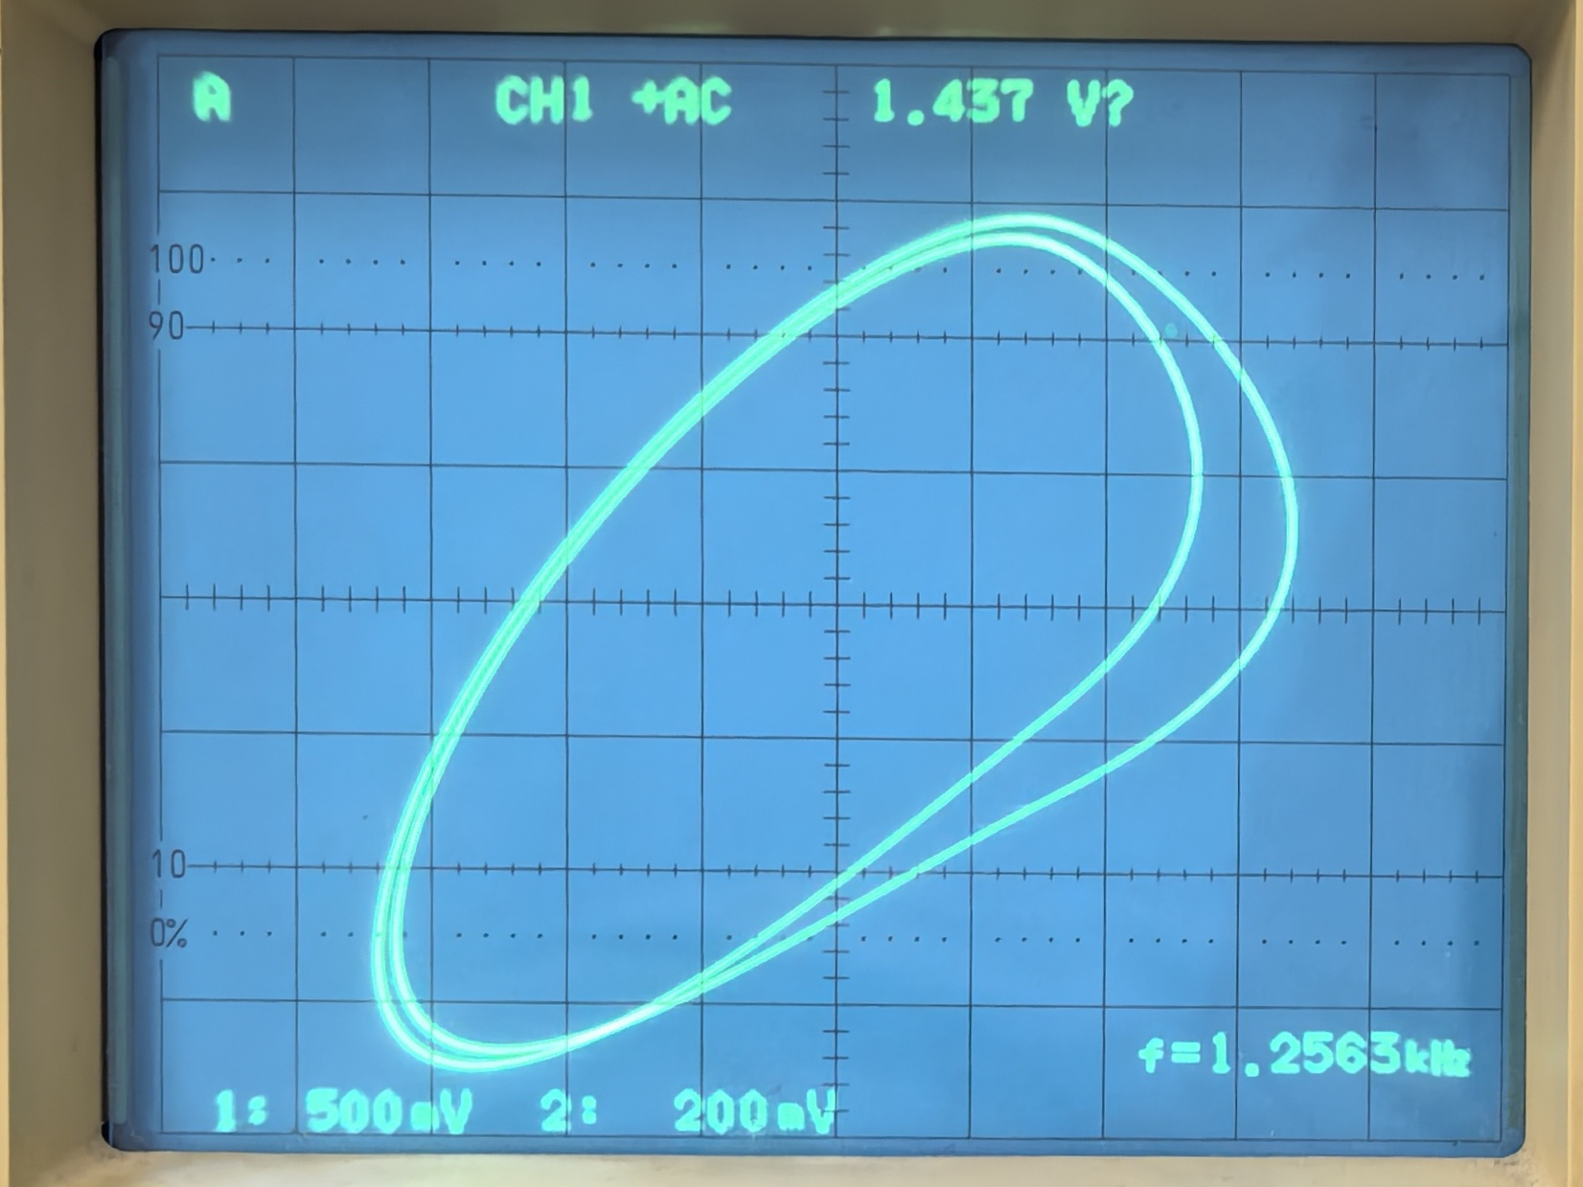
UC1-t图 | 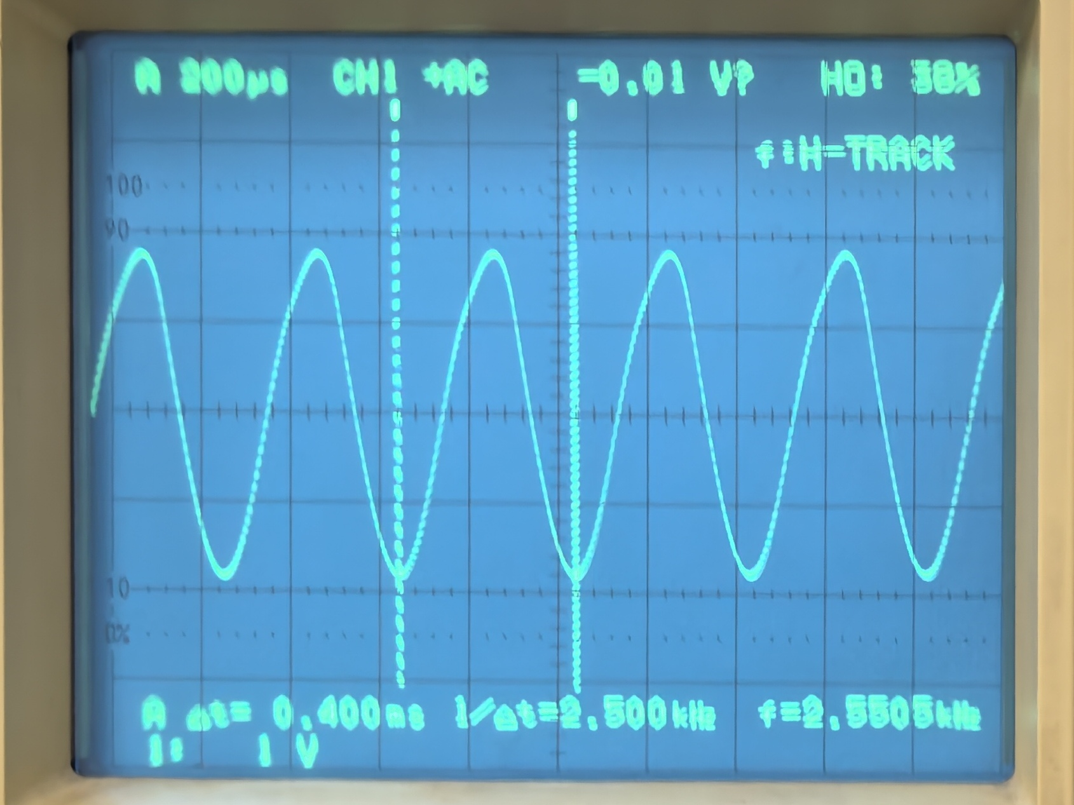 | 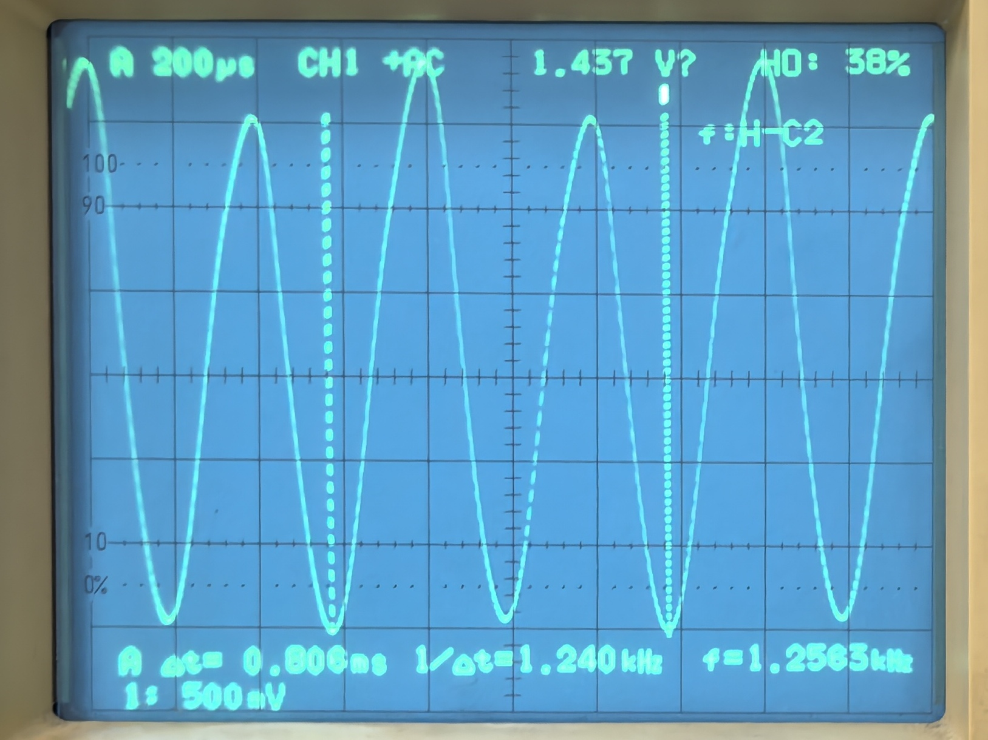
 | 4倍周期 | 单吸引子
李萨如图 | 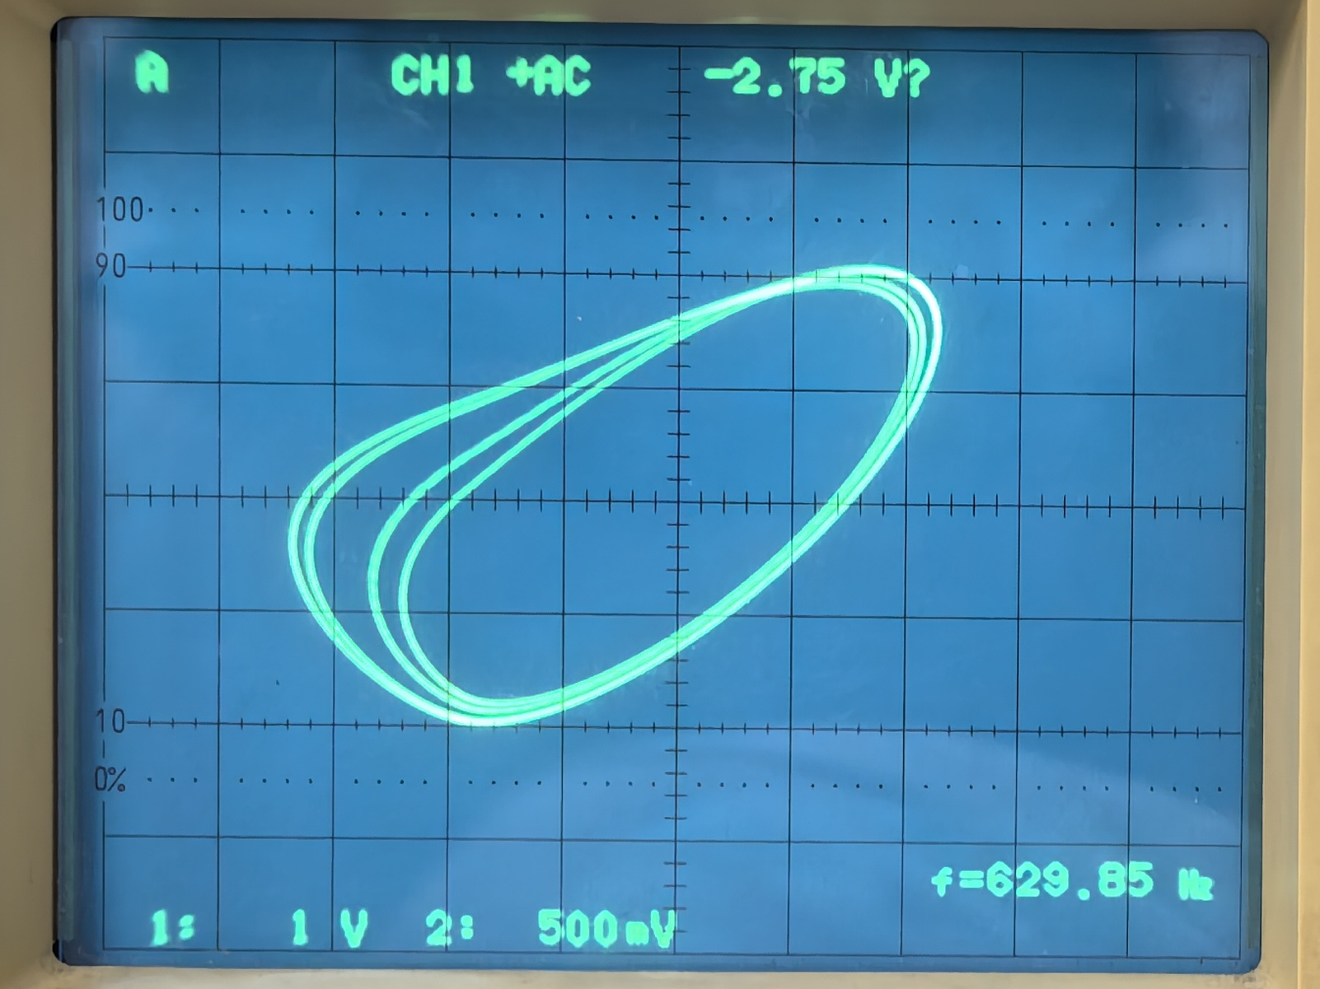 | 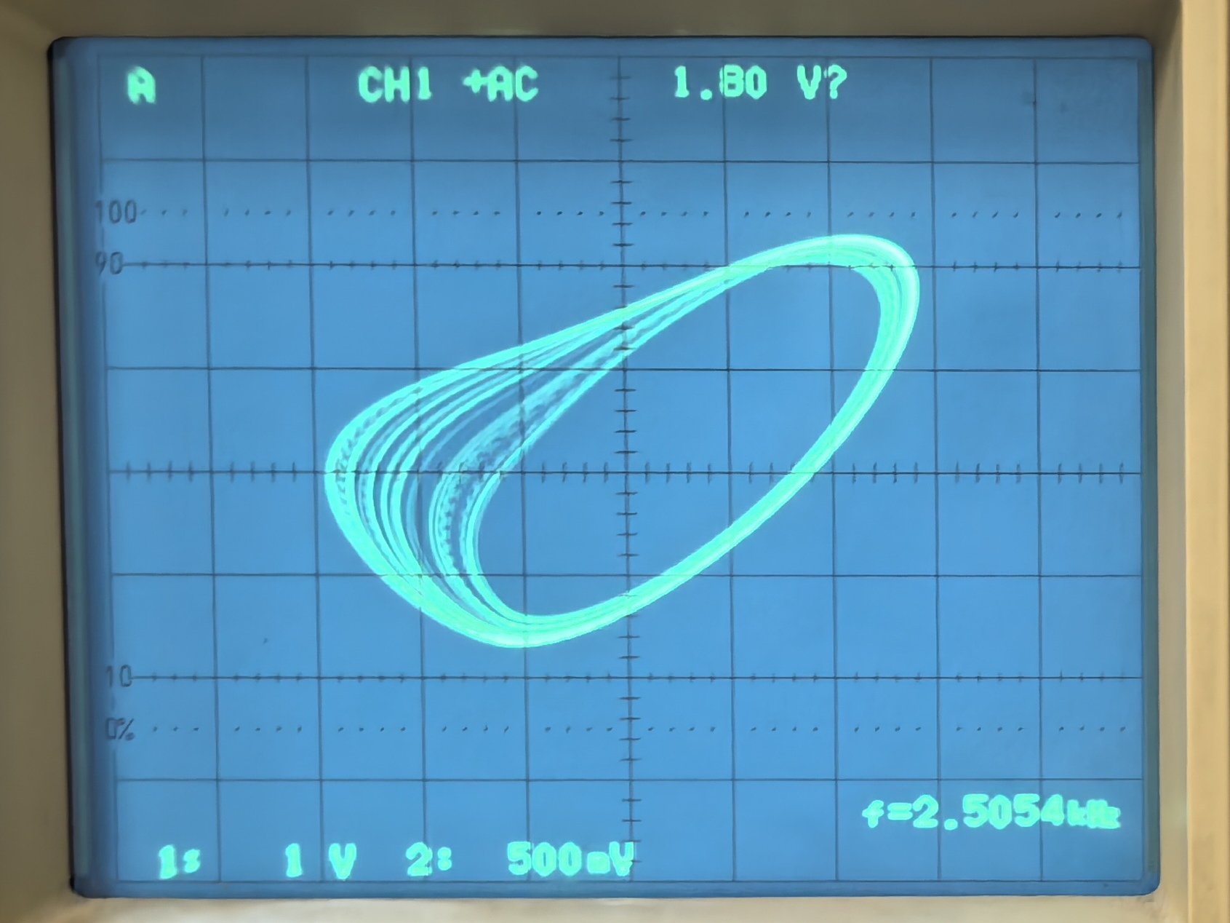
UC1-t图 | 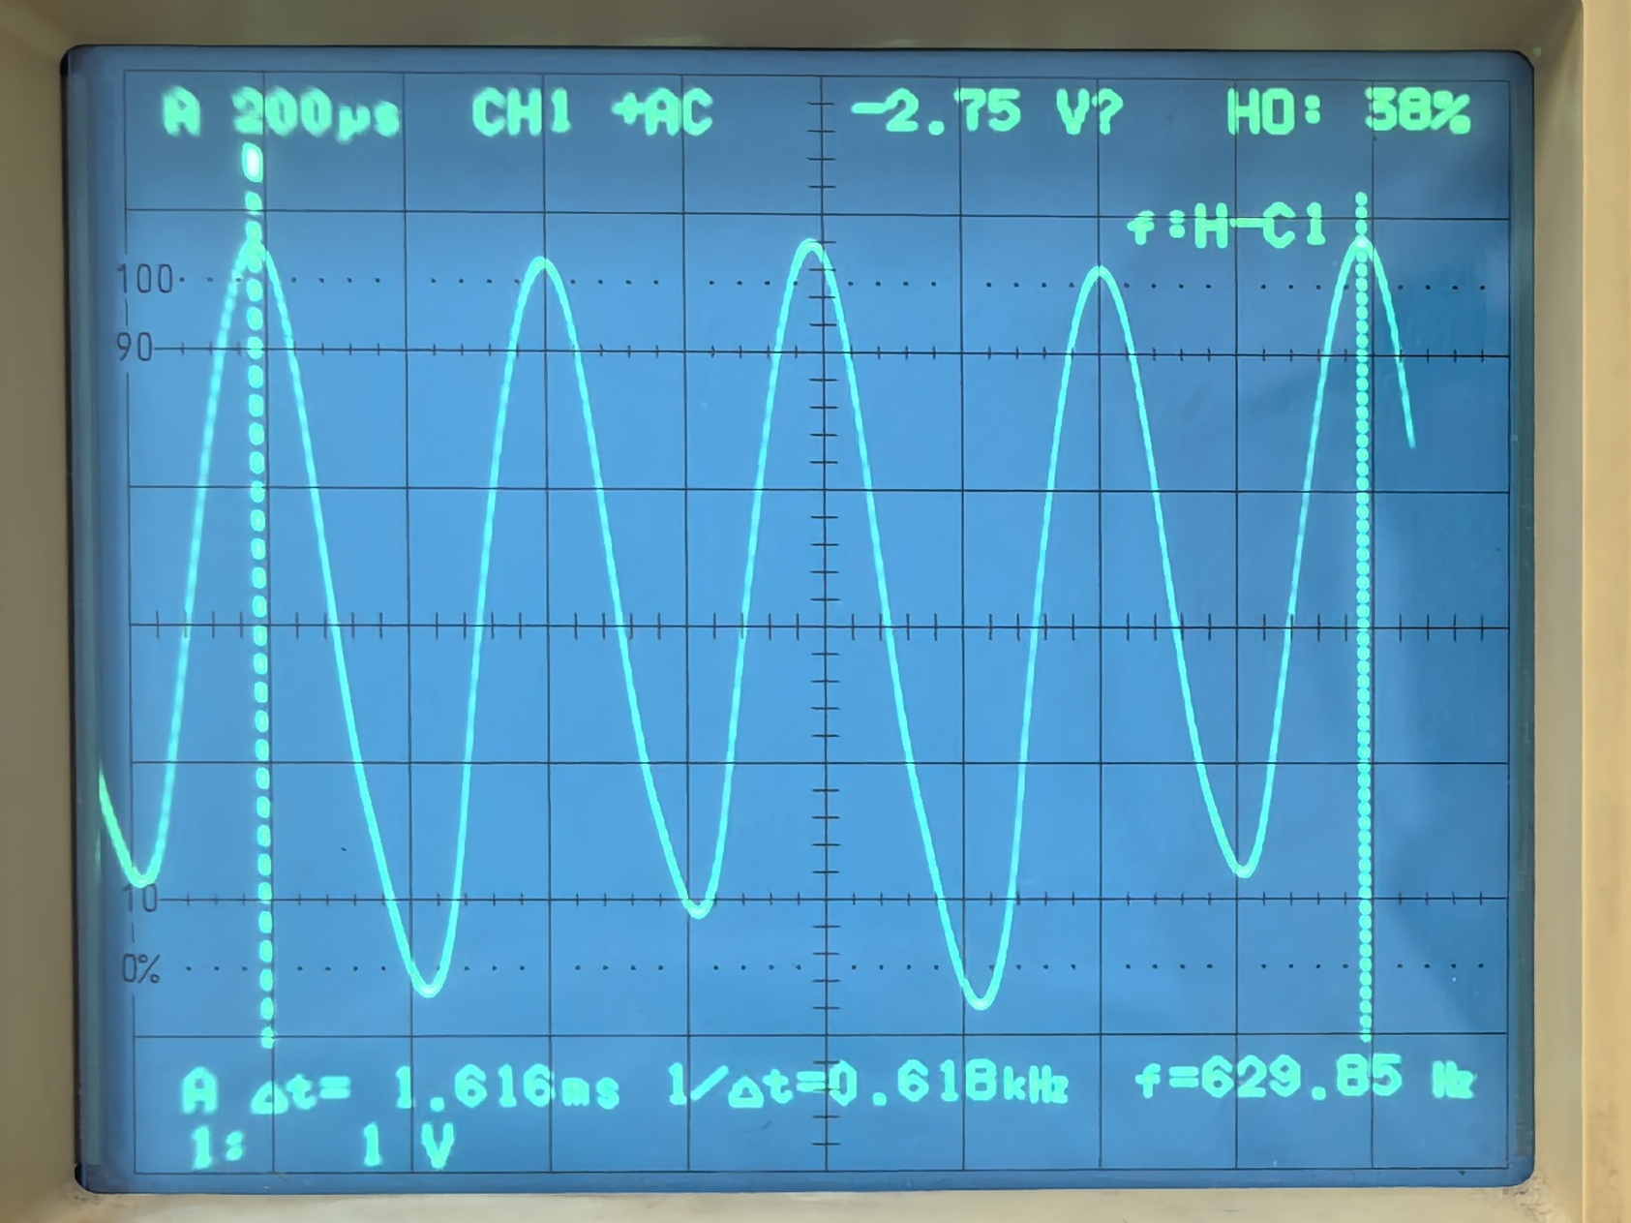 | 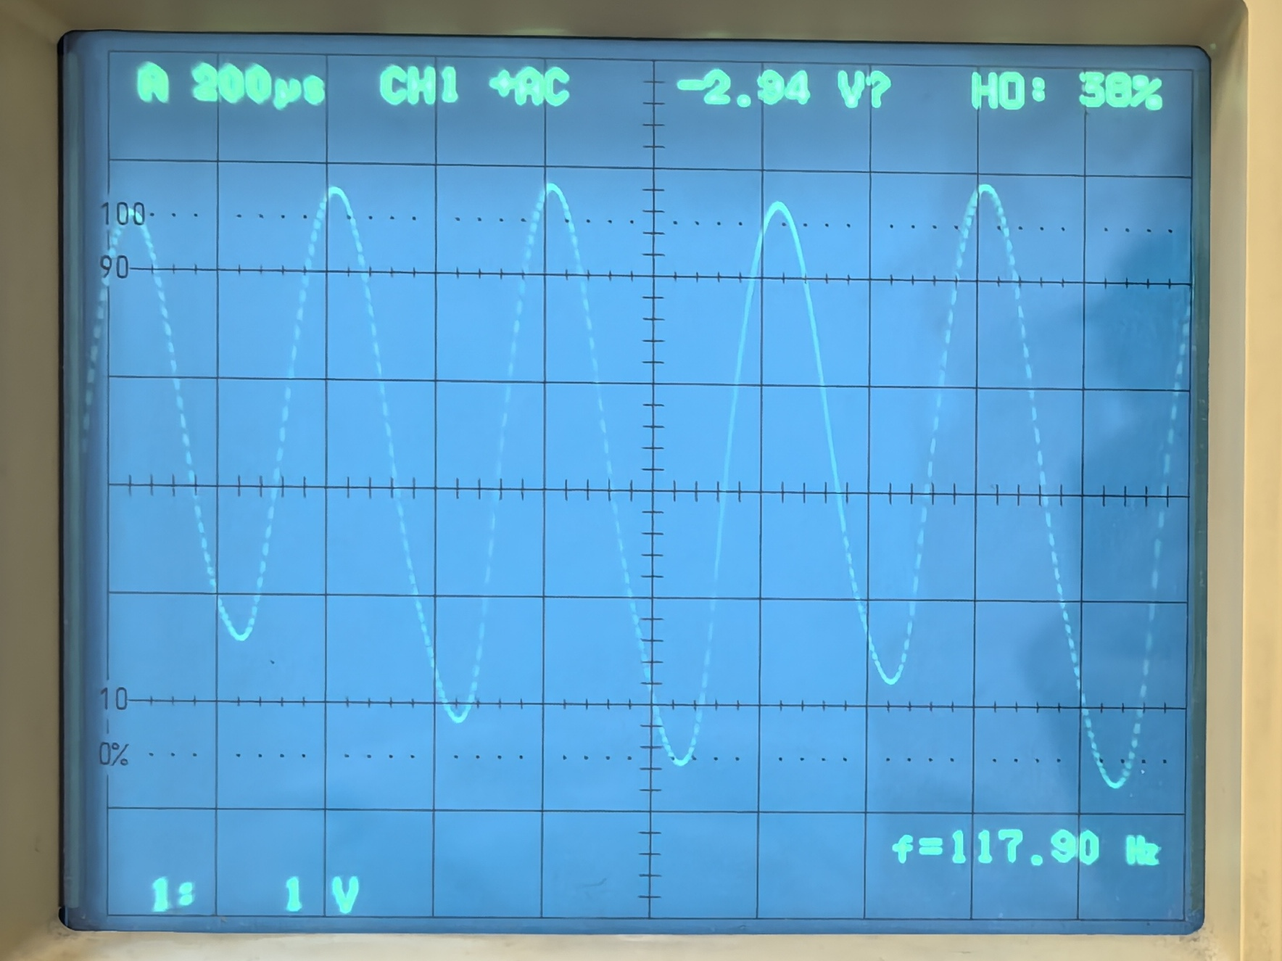
 | 3倍周期 | 双吸引子
李萨如图 | 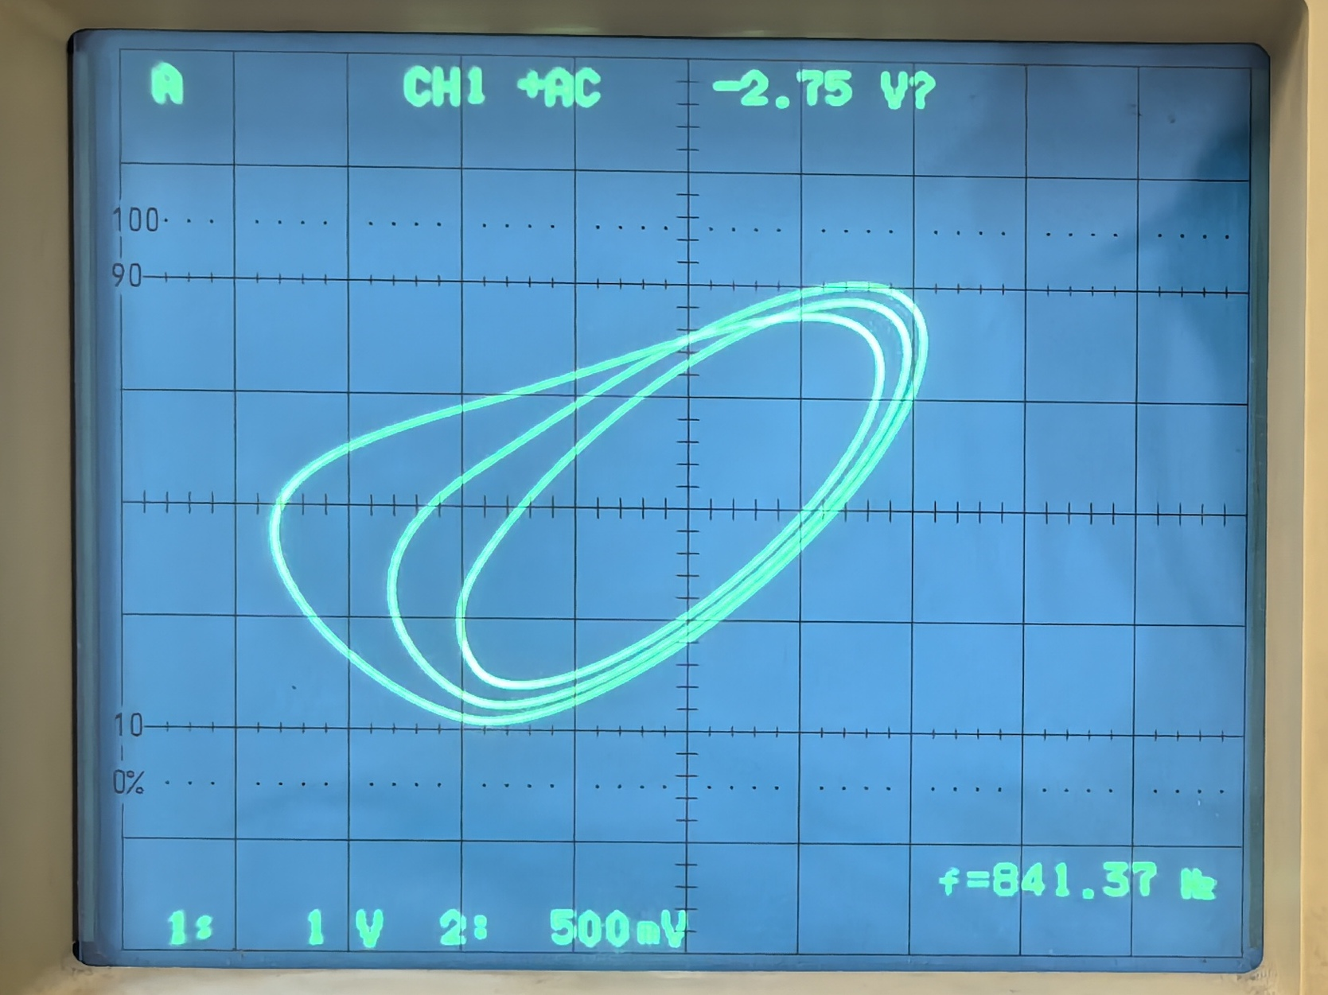 | 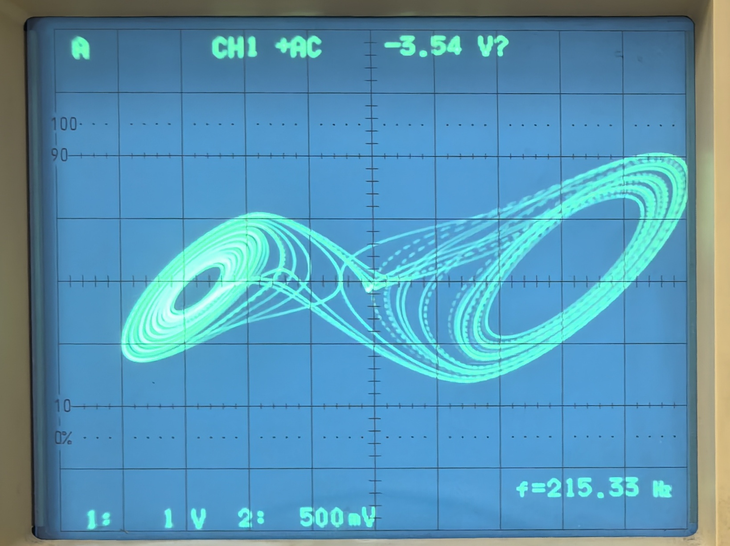
UC1-t图 | 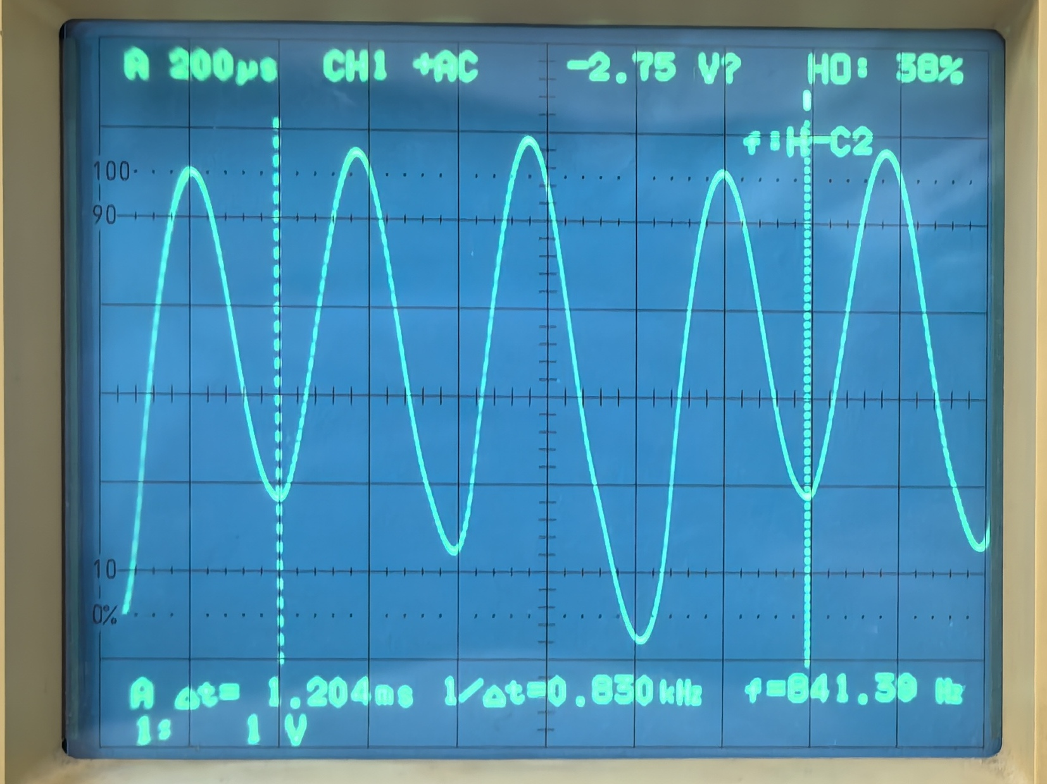 | 